상품제안서
워터맨 헤미스피어 스텐레스스틸 수성펜 | 상품코드: F26477

 |  |  |  |  |  |  | 02-412-0044 | www.easy1.co.kr
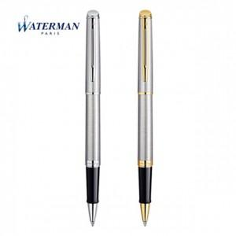

【상세/제작정보】 | 기본수량 미만 인쇄비 추가. 포장 별도문의.

【인쇄/포장옵션】 | 레이저 / 포장지포장

【공급단가】 | 수량 | 10~ | 20~ | 30~ | 50~ | 100~
*VAT별도 | 단가 | 89,750원 | 88,310원 | 86,160원 | 84,000원 | 82,570원

【상품 URL】 | https://dev.easy1.co.kr:443/src/goods_detail.php?gdno=26477

